상품제안서
키르히탁 75 경량 UV 암막우산 | 상품코드: S39423

 |  |  |  |  |  |  | 02-713-8555 | www.synergygift.co.kr
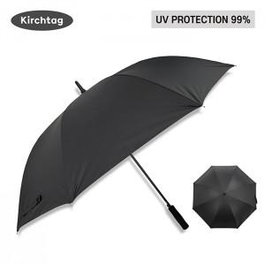 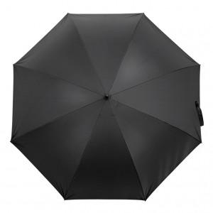 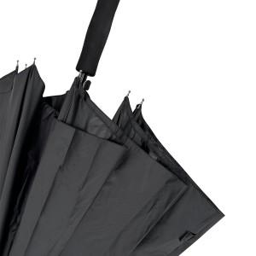

【상세/제작정보】 | <span style="font-size: 14pt;">​* 기본 OPP 포장 포함입니다.</span> <br>

【인쇄/포장옵션】 | 실크, 원단실크1도 / 포장불가능

【공급단가】 | 수량 | 50~ | 100~ | 500~ | 1,000~ | 2,000~
*VAT별도 | 단가 | 9,750원 | 9,600원 | 9,370원 | 9,000원 | 8,620원

【상품 URL】 | https://www.synergygift.co.kr:443/src/goods_detail.php?gdno=39423

